游戏配置文件清单
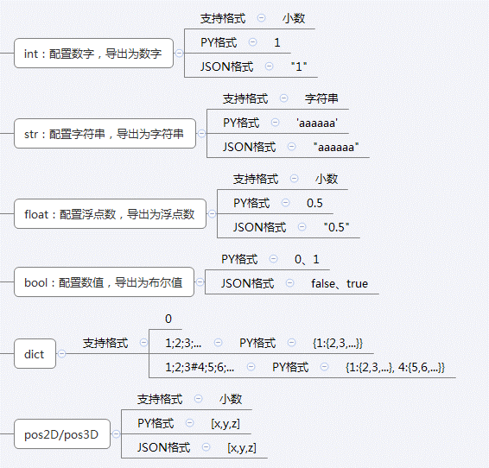
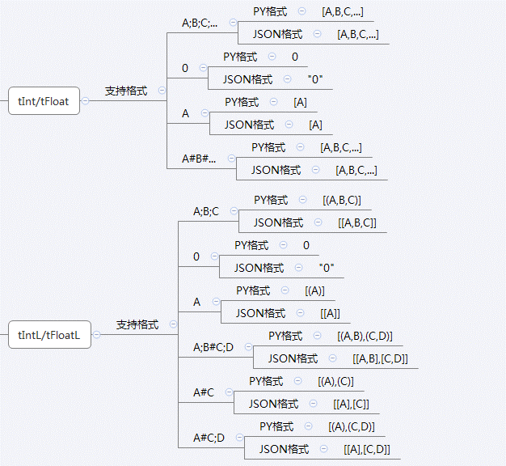
游戏配置文件清单 | 服务器配置 | 客户端配置
1_ExcelToData.xlsm |  |  |  |  | 1、将ExcelToData.xlsm放到对应的游戏配置文件夹中
Example.xlsx |  |  |  |  | 2、在Excel中：文件→选项→自定义功能区→选中开发工具（右边）→确定
monster_configs.xlsx |  |  |  |  | 3、功能区→开发工具→宏安全性→启用所有宏
prop_configs.xlsx | 已导出 | 已导出 |  |  | 4、点击“获取文件路径下所有游戏配置文件”
space_spawn_configs.xlsx |  |  |  |  | 5、工具会在当前路径生成PyDatas、JsonDatas文件夹
 |  |  |  |  | 6、除了当前路径外，还可在H24、H25单元格配置额外的导出路径，一般用客户端、服务器工程的配置路径

 |  |  |  |  | 配置注意：
 |  |  |  |  | 1、需要导出的工作簿名称定义为：@中文名#英文名，英文名作为py文件的名称
 |  |  |  |  | 2、没有用@标志的工作簿不会导出，一个excel文件可以有多个导出表
 |  |  |  |  | 3、字段名：
 |  |  |  |  | 英文名[!][int]：主键值，一个表只能有1个，int代表导出的数据类型为Int整型
 |  |  |  |  | 英文名[][int]：该字段可以配置空，导出后服务器、客户端都有该字段
 |  |  |  |  | 英文名[.][int]：该字段不能配置为空
 |  |  |  |  | 英文名[s][int]：服务器使用的字段，不能为空则配置[.s]
 |  |  |  |  | 英文名[c][int]：客户端使用的字段，不能为空则配置[.c]
 |  |  |  |  | 4、最终导出文件编码形式为：utf-8
 |  |  |  |  | 5、客户端JSON格式：带键值，根据已定义的字段类型

 |  |  | 服务器表相对路径 | .\data
 |  |  | 客户端表相对路径 | ..\..\..\..\..\..\KBEngineHuanHuo\huanhuo-client\Assets\Resources\GameConfigs

